サイト構成
参考サイト | https://pierrotshop.jp/?a8=MISVmIytjsQ3rSZ7TUfCHufwKWnNK0oQ.Uf.yszQv.BtjsSITscpgsoDh-Pbcbof2._WQXS72ISVGs00000017271001

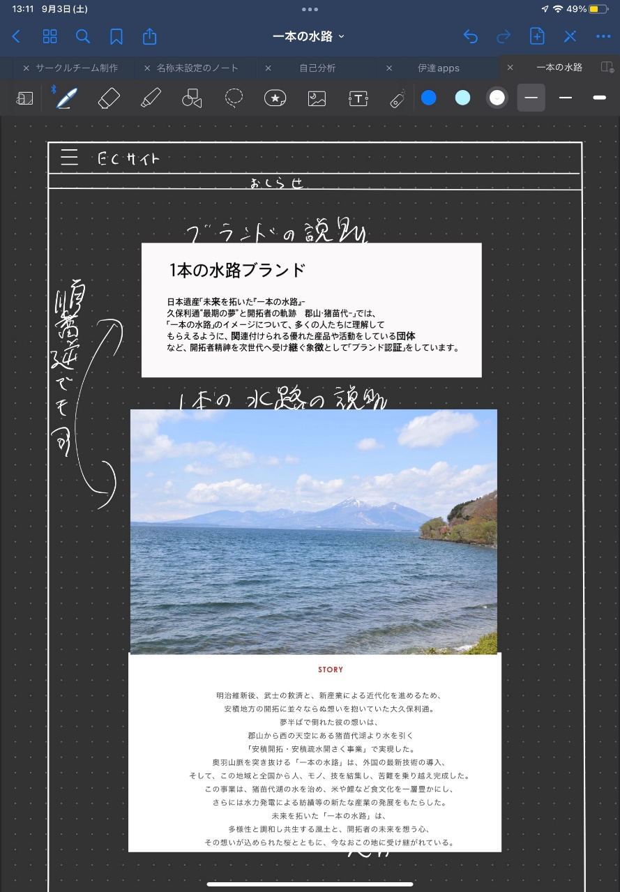
 |  | 基本フレーム
 |  |  | 商品ページ
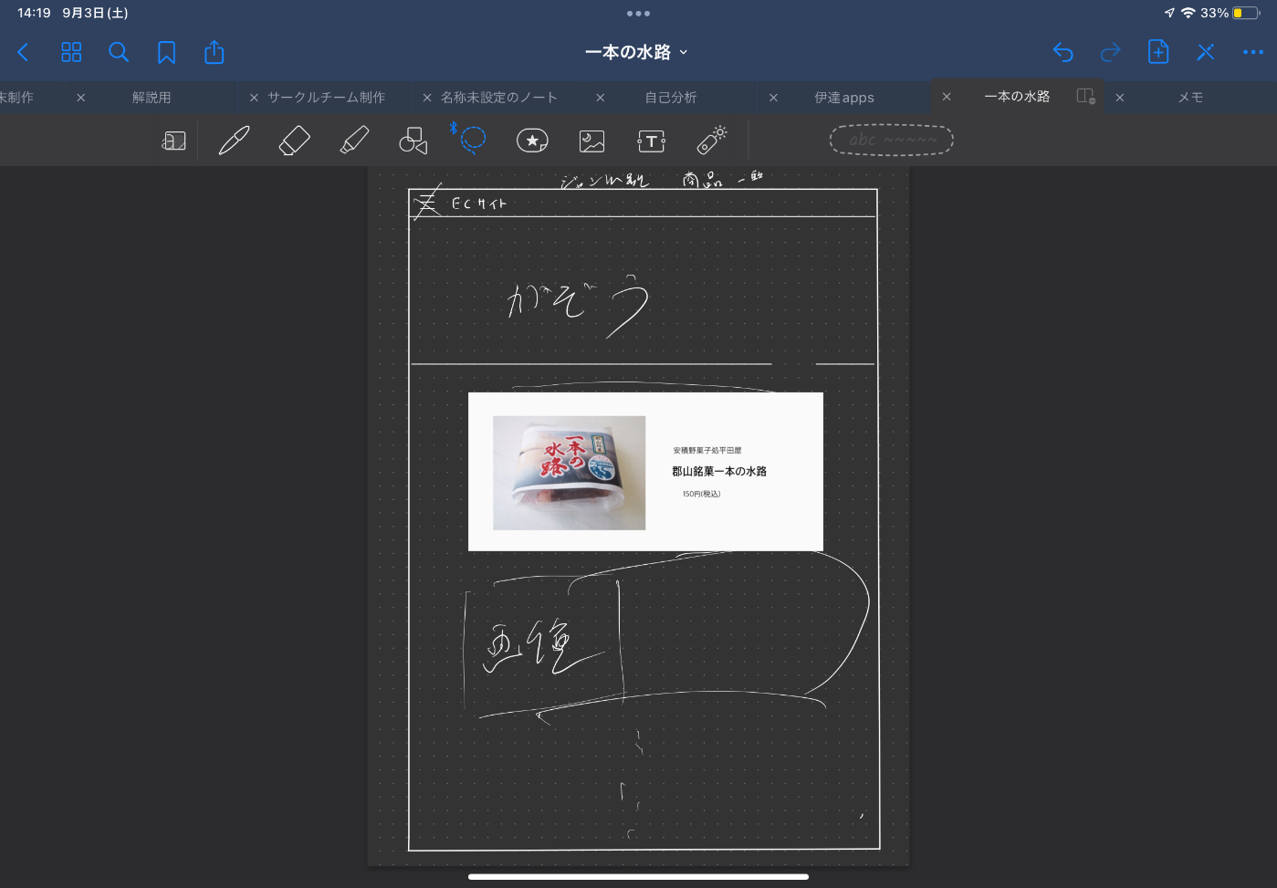

 | ログイン/新規登録
 | 商品一覧
 | 特定商
 | お問い合わせ

遷移図
基本フレーム
ログイン/会員登録
ログイン画面
アカウントをお持ちでない方

特定商取引法
商品
新規登録
お問い合わせ

商品紹介
ページ
マイページ

購入ページ

Sheet3
メイン企画
一本の水路ブランドECサイト

一本の水路のブランド商品販売。
QRコードスタンプラリーで一定数集めたら
景品とクーポン券をもらえる。
0円食堂

